登录&注册
功能 | 登录
URL | /parent/auth/login
参数 | email - 邮箱 password - 登录密码
返回示例 | 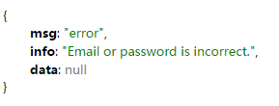 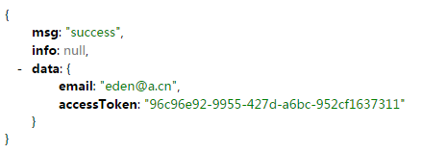

功能 | 注册
URL | /parent/reg/register
参数 | imei - parent手机的imei firstName - first name lastName - last name email - parent 邮箱 password - 密码
返回示例 | 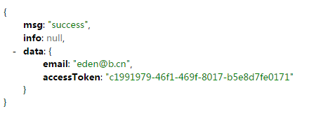

Relationship
功能 | 查询所有关系列表（person 与 parent 的关系，在添加person页面中调用）
URL | /parent/relationship/listAll
参数 | N/A
返回示例 | 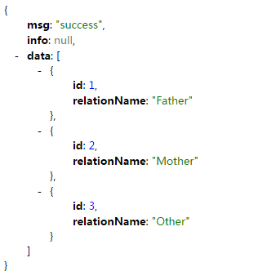

消息推送相关
功能 | 保存parent的register id （使用Jpush推送消息时，在服务器注册成功后会回调程序中的注册成功监听器，这时，需要将jpush服务器返回的register id保存在服务器，此函数是用来保存register id的）
URL | /parent/push/saveRegistionId
参数 | imei - parent手机的imei registionId - jpush 的 registion id
返回示例 | 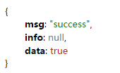

重置密码
功能 | 重置密码： 传入parent email，reset code会被推送到手机端，reset code 用于下一步的重置操作
URL | /parent/reset/passwordReset
参数 | email - parent的email
返回示例 | 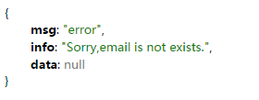

功能 | 修改密码
URL | /parent/reset/doChangePassword
参数 | imei - parent的imei resetCode - reset code password - 新密码
返回示例 | 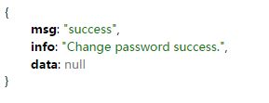

emergency contact
功能 | 查询person的emergency contacts
URL | /parent/emergencyContact/listByChild
参数 | childId - person id
返回示例 | 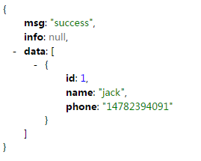

功能 | 添加emergency contact
URL | /parent/emergencyContact/add
参数 | childId - emergency contact 所属的 person 的 id name - 紧急联系人姓名 phone - 紧急联系人电话
返回示例 | 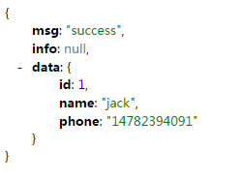

功能 | 删除紧急联系人
URL | /parent/emergencyContact/delete
参数 | childId - 紧急联系人所属的person 的 id phone - 紧急联系人电话
返回示例 | 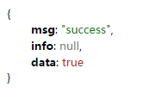

Person 管理
功能 | 查询 Person 列表
URL | /parent/childrenManage/listMyChildren
参数 | accessToken - 登录获取的 parent的access token
返回示例 | 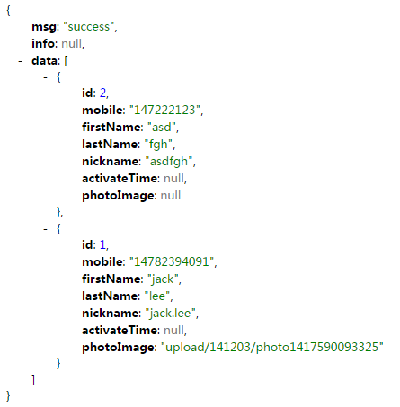

功能 | 添加 person
URL | /parent/childrenManage/addChild
参数 | mobile - 移动电话 firstName - first name lastName - last name nickname - 昵称 relationshipId - 关系对象ID parentAccessToken - parent的 access token photoImage - 头像(optional)
返回示例 | 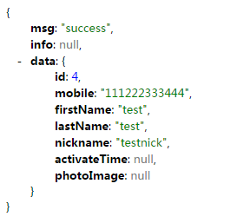

功能 | 删除 person
URL | /parent/childrenManage/deleteChild
参数 | childId - person id
返回示例 | 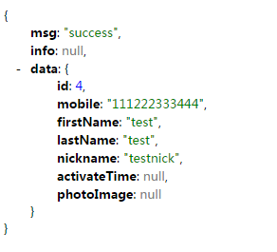

功能 | 获取 person 基本信息
URL | /parent/childrenManage/basicInfo
参数 | childId - person id
返回示例 | 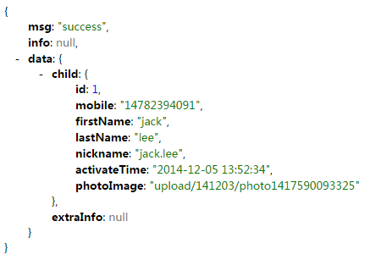

功能 | 查询person的app列表
URL | /parent/childrenManage/listChildApp
参数 | childId - person id
返回示例 | 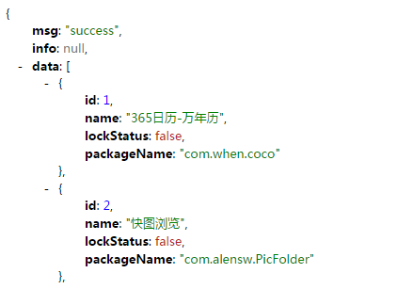 后面省略

功能 | 查询person设置信息
URL | /parent/childrenManage/loadChildSetting
参数 | childId - person id
返回示例 | 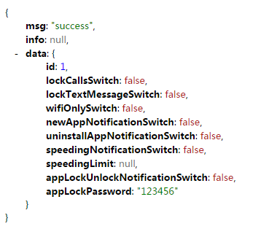

功能 | 修改person app锁定密码
URL | /parent/childrenManage/modifyLockPassword
参数 | childId - person id password - 新密码
返回示例 | 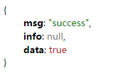

功能 | 修改person的speed limit值
URL | /parent/childrenManage/modifySpeedLimit
参数 | childId - person id speed - 速度值
返回示例 | 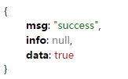

功能 | 应用 person 设置
URL | /parent/childrenManage/applySettingChanges
参数 | childId - person id settingListJson - 设置json对象(List)，格式如下： [ { settingType:1, switchOn: true }, { settingType: 7, //只有当settingType=7时，才需要设置inputText，这里是设置速度限制 inputText: 21 }, …… ] 其中settingType参数类型如下： LOCK_CALLS_SWITCH = 1; LOCK_TEXT_MESSAGE_SWITCH = 2; WIFI_ONLY_SWITCH = 3; NEW_APP_NOTIFICATION_SWITCH = 4; UNISTALL_APP_NOTIFICATION_SWITCH = 5; SPEEDING_NOTIFICATION_SWITCH = 6; SPEEDING_LIMIT = 7; APP_LOCK_UNLOCK_NOTIFICATION_SWITCH = 8; 比如，如果是锁定拨出电话，settingType:1
返回示例

功能 | 应用person的app设置
URL | /parent/childrenManage/applyAppChanges
参数 | childId - person id appListJson - 需要更新的app列表json对象(List),格式如下： [ { appId: 1, appName: 'app name demo1', isLock: true }, { appId: 2, appName: 'app name demo2', isLock: false }, …… ]
返回示例

功能 | 上传person头像
URL | /parent/childrenManage/uploadPhoto
参数 | file-文件数据
返回示例

功能 | 锁定person 的所有app
URL | /parent/childrenManage/lockAllAppByChild
参数 | childId - person id
返回示例

功能 | 解锁person的所有app
URL | /parent/childrenManage/unlockAllAppByChild
参数 | childId - person id
返回示例

功能 | 获取person 预设锁定的数据
URL | /parent/childrenManage/loadPresetLockData
参数 | childId - person id
返回示例 | { msg: "success", info: null, data: { id: 1, presetOnOff: true, startTime: "1970-01-01 06:00:39", startTimeSummary: "06:00", endTime: "1970-01-01 22:10:56", endTimeSummary: "22:10", repeat: [ true, true, true, true, true, false, false ], repeatSummary: "Mon. Tues. Wed. Thur. Fri.", lockCallStatus: true, appList: [ { id: 1, name: "365日历-万年历", lockStatus: false, packageName: "com.when.coco" }, { id: 2, name: "快图浏览", lockStatus: false, packageName: "com.alensw.PicFolder" }, { id: 3, name: "登山赛车", lockStatus: false, packageName: "com.fingersoft.hillclimb" }, { id: 5, name: "邮箱大师", lockStatus: false, packageName: "com.netease.mail" }, { id: 7, name: "支付宝钱包", lockStatus: false, packageName: "com.eg.android.AlipayGphone" }, { id: 8, name: "纪念碑谷", lockStatus: false, packageName: "com.ustwo.monumentvalleymh" } ], appLockSummary: "6 applications is locked" } }

功能 | 应用预设锁定
URL | /parent/childrenManage/applyPresetLock
参数 | childId - person id applyPresetLockParamJson - 预设锁定设置json(ApplyPresetLockParam),格式如下： { presetOnOff: true, //预设锁定总开关 startTime: '', //开始时间 endTime:'', //结束时间 appIdList: [ 1，2，3 ], // 锁定的app id列表 reapeat:[true,true,true,true,true,false,false], //分别代表周一至周日是否锁定 lockCallStatus: true //是否锁定呼出电话 }
返回示例

功能 | 获取person的预设锁定中的app列表
URL | /parent/childrenManage/listChildPresetLockApp
参数 | childId - person id
返回示例 | 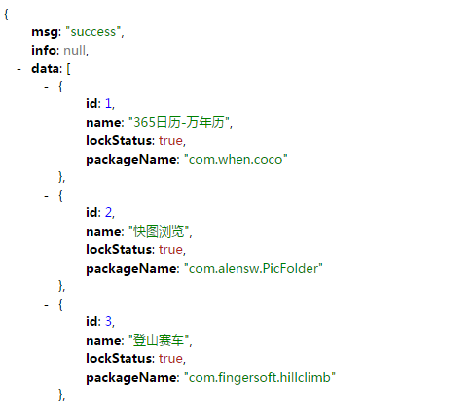 后面省略

